1 Datos ejecución
Tabla 1.

DATOS DE EJECUCIÓN DEL PLAN DE RECUPERACIÓN 2022 - HASTA 02/06/2022 (M EUROS)

Fecha | Credito inicial | Crédito total | Autorizaciones | Compromisos | Obligaciones reconocidas
2022-06-02 | 26,900 | 28,246 | 11,755 | 7,950 | 3,109

DATOS DE EJECUCIÓN DEL PLAN DE RECUPERACIÓN 2021 - HASTA 31/12/2021 (M EUROS)

Fecha | Credito inicial | Crédito total | Autorizaciones | Compromisos | Obligaciones reconocidas
2022-12-31 | 24,198 | 24,198 | 22,128 | 20,977 | 20,044

Fuente: Ministerio de Hacienda y Función Pública
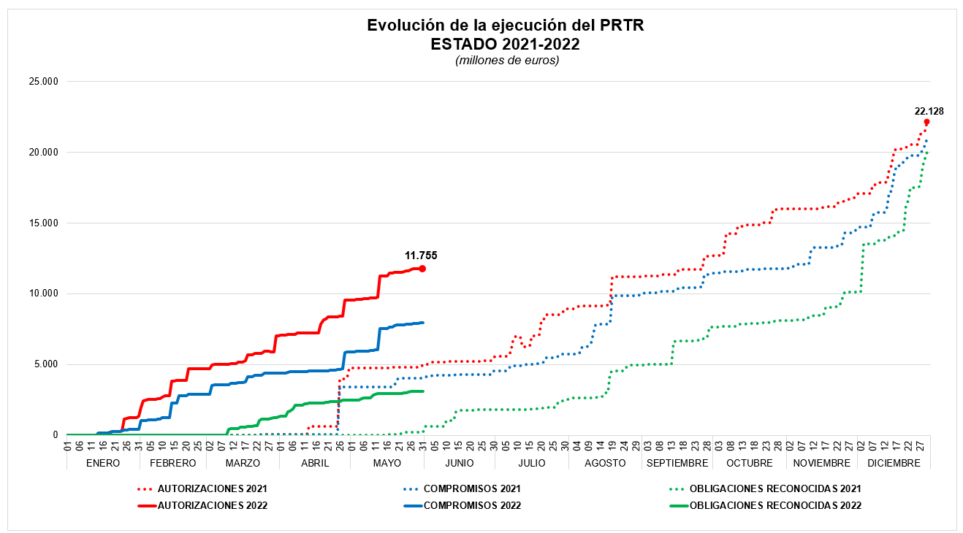

Fuente: Ministerio de Hacienda y Función Pública, Secretaria de Estado Presupuestos y Gastos.

